H30.９空き状況
 | ２０１８年９月の利用状況(予定）

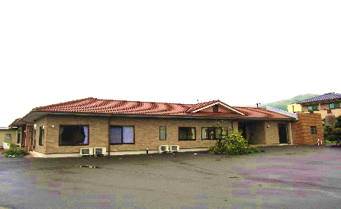
2 | （有料老人ホーム）高齢者の住まい「アットホームいずみ」
 | 由布市庄内町櫟木９７８－１
 | ☎０９７（５８２）３３９９ |  | ＦＡＸ０９７（５８２）３３９９

ご利用可能です
 |  | 定 員 | 28
 |  | 現 員 | 26
 |  | 空き枠 | 2

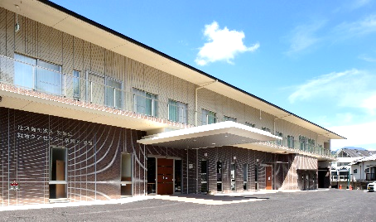
3 | （一般型通所介護）情和園デイサービスセンター
 | 由布市庄内町西長宝８７０－１
 | ☎０９７（５８２）１０１０ |  | ＦＡＸ０９７（５８２）３６６３

 |  | 月 | 火 | 水 | 木 | 金 | 土
 | 定 員 | 38 | 38 | 38 | 38 | 38 | 38
 | 現 員 | 32 | 33 | 27 | 32 | 31 | 30
ご利用可能です
 | 空き枠 | 6 | 5 | 11 | 6 | 7 | 8

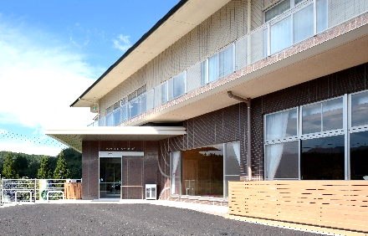
4 | （認知症専門対応型）情和園デイサービスセンターハッピー
 | 由布市庄内町西長宝８７０－１
 | ☎０９７（５８２）１０１０ |  | ＦＡＸ０９７（５８２）３６６３

ご利用可能です
 |  | 月 | 火 | 水 | 木 | 金 | 土
 | 定 員 | 12 | 12 | 12 | 12 | 12 | 12
 | 現 員 | 10 | 10 | 10 | 9 | 11 | 9
 | 空き枠 | 2 | 2 | 2 | 3 | 1 | 3


5 | （訪問介護）情和園ホームヘルプサービス
 | 由布市庄内町西長宝８７０－１
 | ☎０９７（５８２）１０１０ |  | ＦＡＸ０９７（５８２）３６６３

ご利用可能です
 |  |  |  |  |  |  |  | 出典:日立ライフ
 |  | 月 | 火 | 水 | 木 | 金 | 土
 | 空き枠 | １～2名


6 | （訪問看護）訪問看護ステーション情和園
 | 由布市庄内町西長宝８７０－１
 | ☎０９７（５８２）２２２０ |  | ＦＡＸ０９７（５８２）３６６３

 |  |  |  |  |  |  |  | 出典:ﾊﾟﾅｿﾆｯｸ

ご利用可能です
 |  | 月 | 火 | 水 | 木 | 金 | 土
 | 空き枠 | １～2名

 | １）直接、上記施設にご連絡頂くか、もしくは、
 | ２）情和園居宅介護支援事業所（☎０９７－５８２－１７１７）にご連絡頂ければ幸いです。

 | 介護保険サービスセンター情和園
 | 由布市庄内町西長宝８７０－１
 | ☎０９７（５８２）１７１７ |  |  | ＦＡＸ０９７（５８２）３６６９

